1.1分配名额
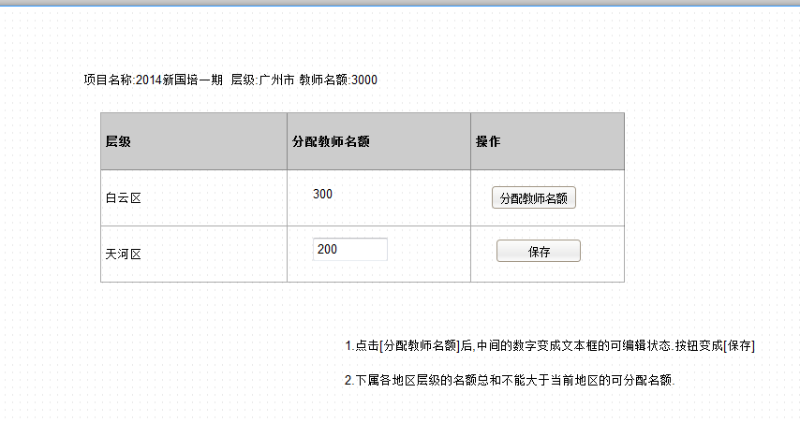
点击[向下级分配教师名额]后打开下面的子页面

1.2审核名单
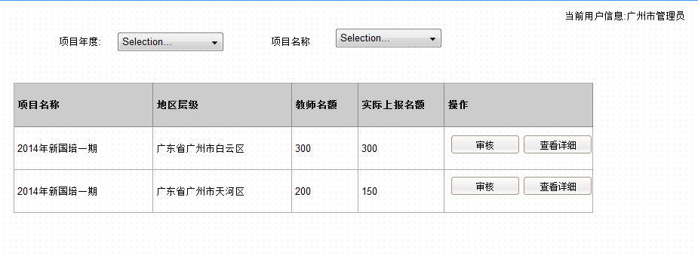

查看详细打开下面子页面

1.3上报名单
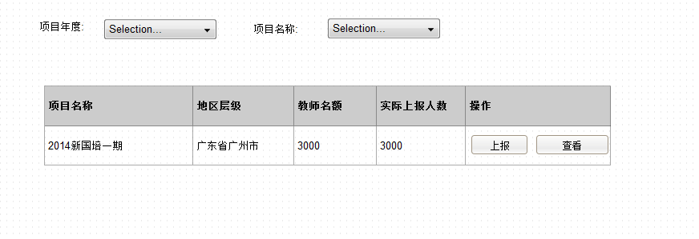

查看,打开下面子页面

